투자비 및 재원조달
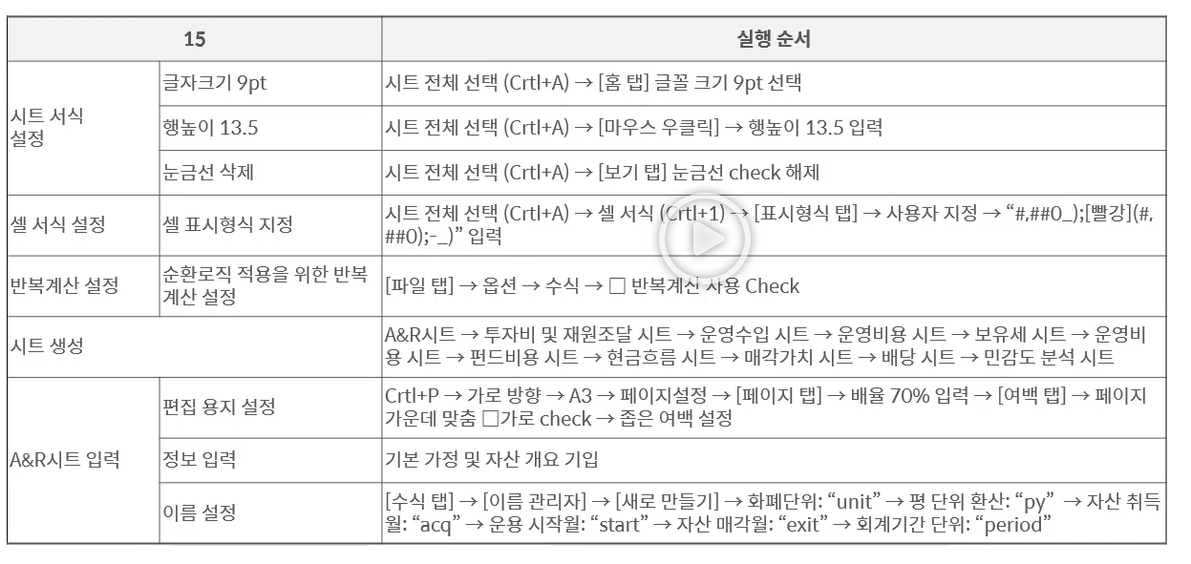
 | 00물류센터 투자모델 | 변수입력 | 합계1 | 제목
 |  | 적정성확인 | 합계2 | 표제목
 |  | 오류확인 | 합계3 | 작성자참고

단위 : 백만원 |  |  |  | 2024-09-10
투자비 및 재원조달

